Sheet2
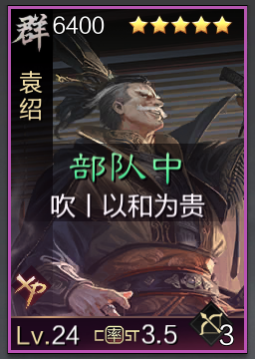 |  | 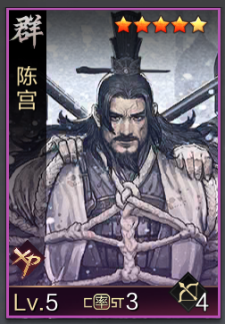 |  | 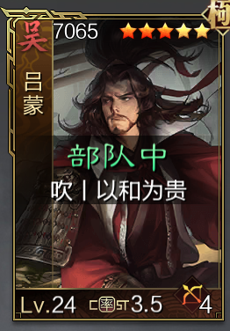 |  | 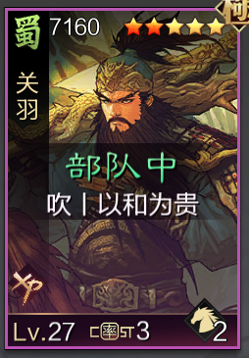 |  | 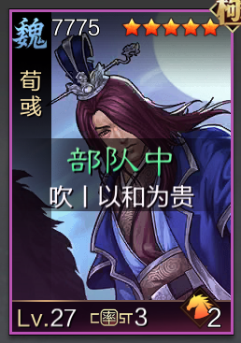 |  | 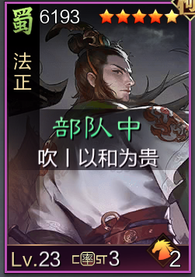 |  | 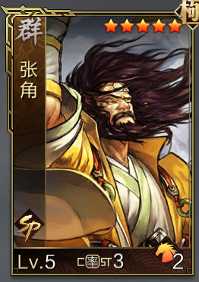 |  | 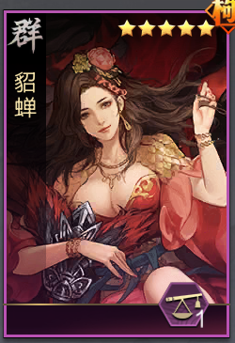 |  | 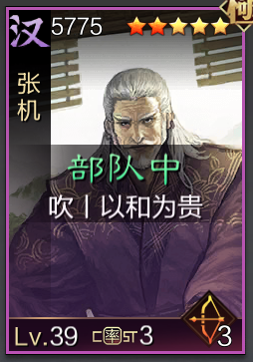
攻 |  | 谋 |  | 谋+5速 |  | 攻 |  | 谋 |  | 速 |  | 谋 |  | 谋 |  | 谋
汜水 | 击势 | 神兵 | 大赏 | 反计 | 道行 | 一骑 | 谋定 | 始计 | 河内 | 占比 | 锋矢 | 胜兵 | 深谋 | 三军 | 绝水 | 垒石 | 浑水
长弓兵 |  | 长弓兵 |  | 长弓兵 |  | 轻骑兵 |  | 轻骑兵 |  | 铁骑兵 |  | 轻骑兵 |  | 禁卫 |  | 长弓兵
地利 | 齐射 | 地利 | 齐射 | 地利 | 齐射 | 扰后 | 疾行 | 扰后 | 疾行 | 出奇 | 疾行 | 扰后 | 疾行 | 守备 | 勇毅 | 地利 | 迂回
彤素至策 |  | 乌号天资 |  | 游飘天资 |  | 掩日熟虑 |  | 游飘筹算 |  | 博浪灵动 |  | 乌号熟虑 |  | 博浪仁心 |  | 博浪仁心
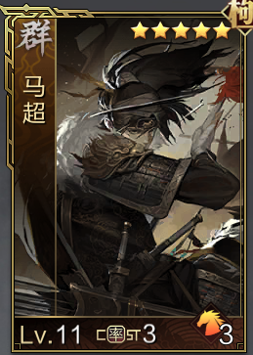 |  | 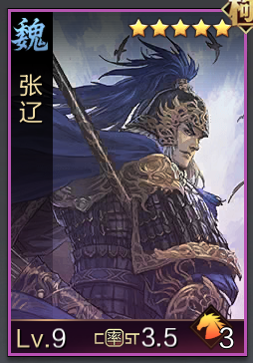 |  | 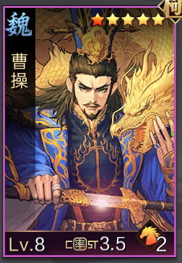 |  |  |  |  |  |  |  | 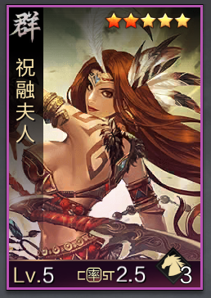
攻 |  | 速 |  | 谋 |  |  |  |  |  |  |  | 攻 |  | 谋 |  | 谋
疾击 | 温酒 | 攻其 | 悬权 | 单骑 | 飒星 |  |  |  |  |  |  | 先驱 |  | 桃园 |  | 垒石 | 浑水

